关系图
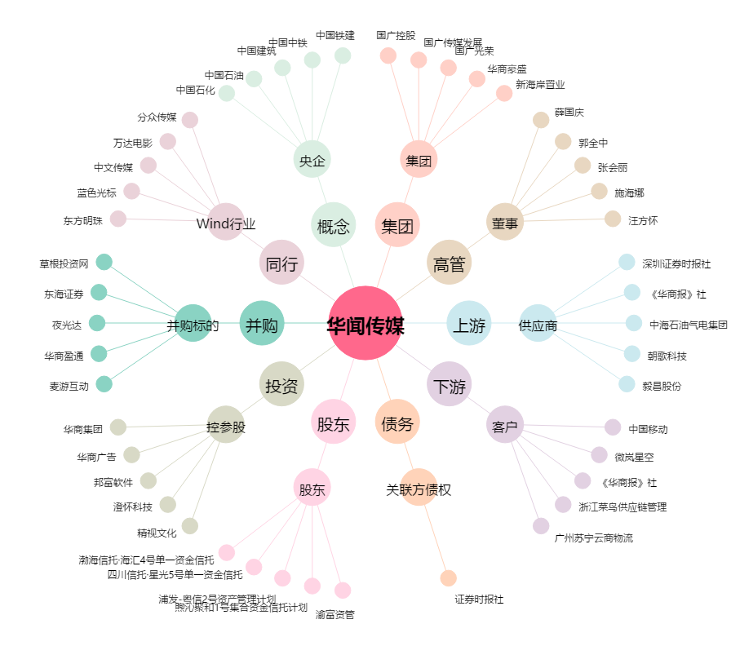
华闻传媒[000793.SZ] - 关系概览图

